关系图
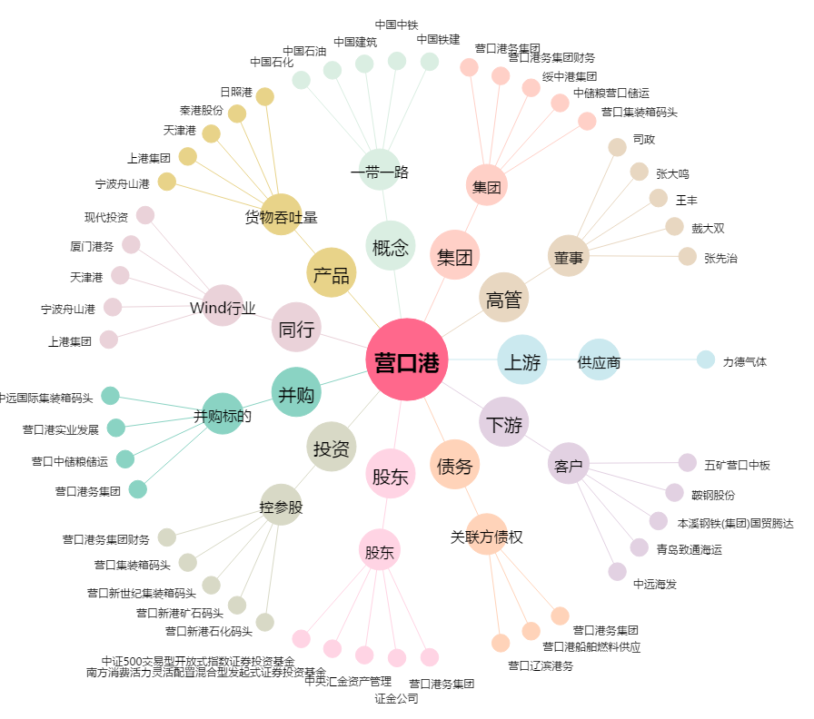
营口港[600317.SH] - 关系概览图

